서울대 정시 전형방법
서울대 전형 방법 요약
 | 전형요소 및 배점
 | 모집단위 | 1단계(수능) | 2단계
 |  | 선발인원 | 학생부 |  | 수능 | 논술 | 면접및구술 | 교직적인성 | 전형총점
 |  |  | 교과 | 교과외영역
 | 인문(사범,경영 제외) | 2배수 | 30 | 10 | 30 | 30 |  |  | 100
 | 인문(사범) | 2배수 | 30 | 10 | 30 | 22 |  | 8 | 100
 | 자연,경영 | 2배수 | 30 | 10 | 30 |  | 30 |  | 100
 | * 사범대학 자연계열은 면접 및 구술고사에 교직적성·인성검사를 포함하여 실시함.

 | 사탐은 3과목 중 국사를 반드시 응시하여야 하며, 과탐은 Ⅱ를 포함한 서로 다른 3과목에 응시하여야 함.
 | 가형+사탐/직탐 응시자는 제2외/한문에 반드시 응시하여야 함.
 | 가형+과탐 응시자는 제2외/한문에 응시하지 않아도 되며, 외국어영역 점수의 25%를 제2외/한문 점수로 인정함.
 | (단, 수리 가형+과탐 응시자가 제2외/한문에 응시하는 경우 외국어영역 점수의 25%와 제2외/한문 점수 중 높은
 | 점수를 제2외/한문 점수로 반영함.)

 | 인문은 '나형+사탐+제2외', 자연은 '가형+과탐' 응시를 기준으로 산출
 | - 산출공식
 | ① 언어영역, 외국어영역 : 성적표에 기재된 표준점수를 그대로 반영
 | ② 수리영역 : 성적표에 기재된 표준점수 X 5/4
 | ③ 탐구영역 : 과목별 변환표준점수의 합 X 1/2
 | ④ 제2외국어/한문영역 : 과목별 변환표준점수 X 1/2 (인문계만 해당)
 | ⑤ 언어영역, 수리영역, 외국어영역, 탐구영역, 제2외국어/한문영역(인문계만 해당)의 점수를 합산하여 소수점 이하
 | 셋째자리에서 절사한 후 1단계 점수로 활용

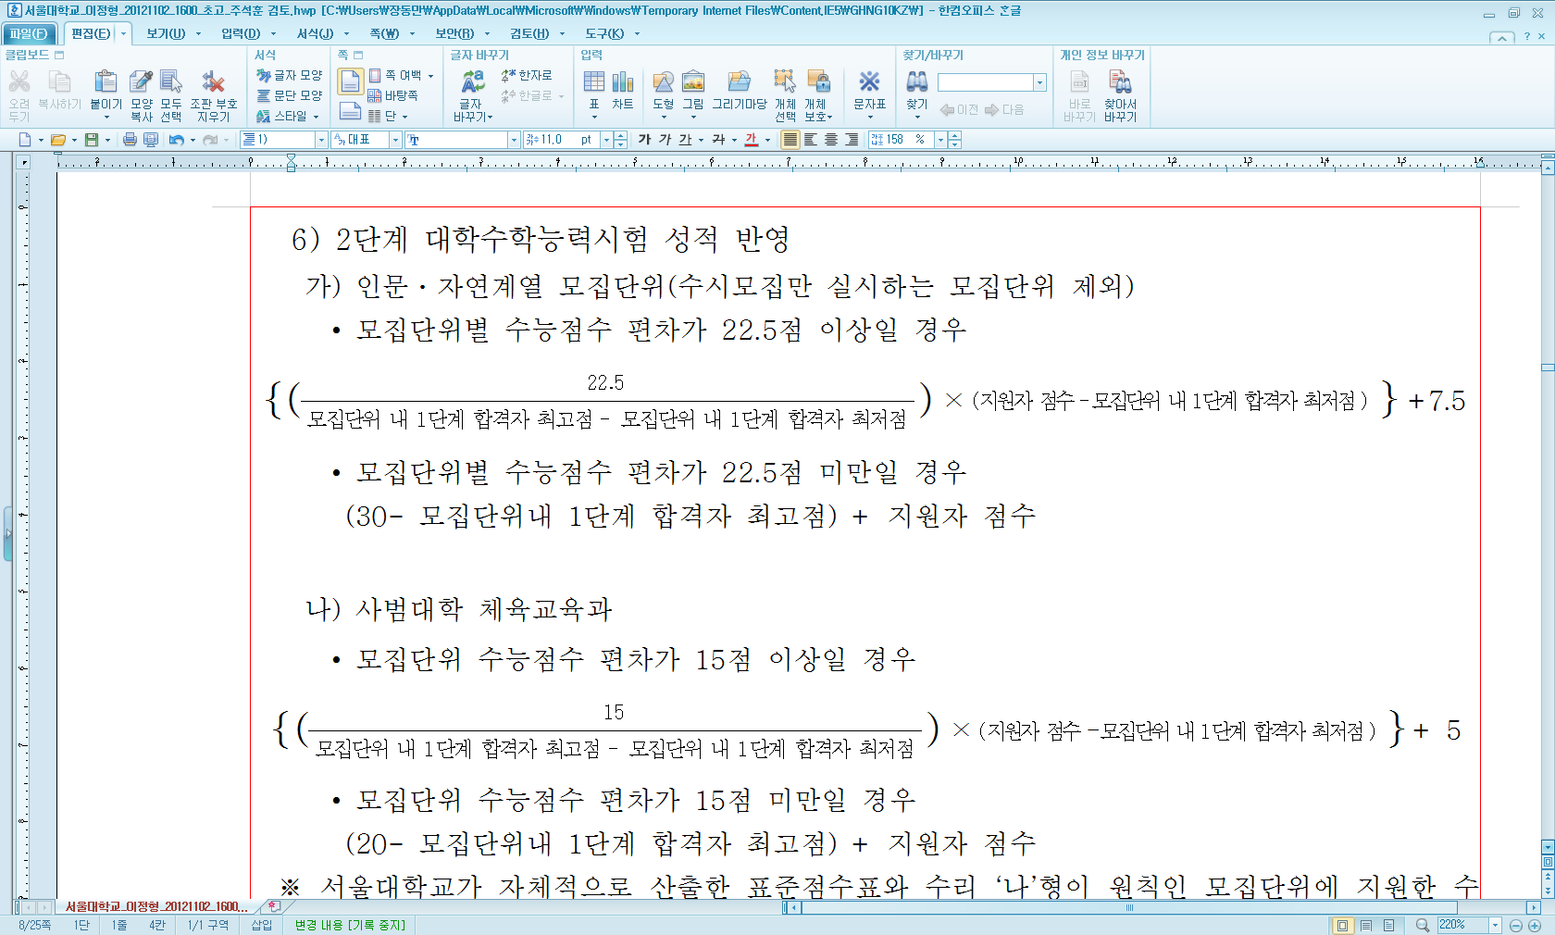
2013학년도 2단계

